Instruções
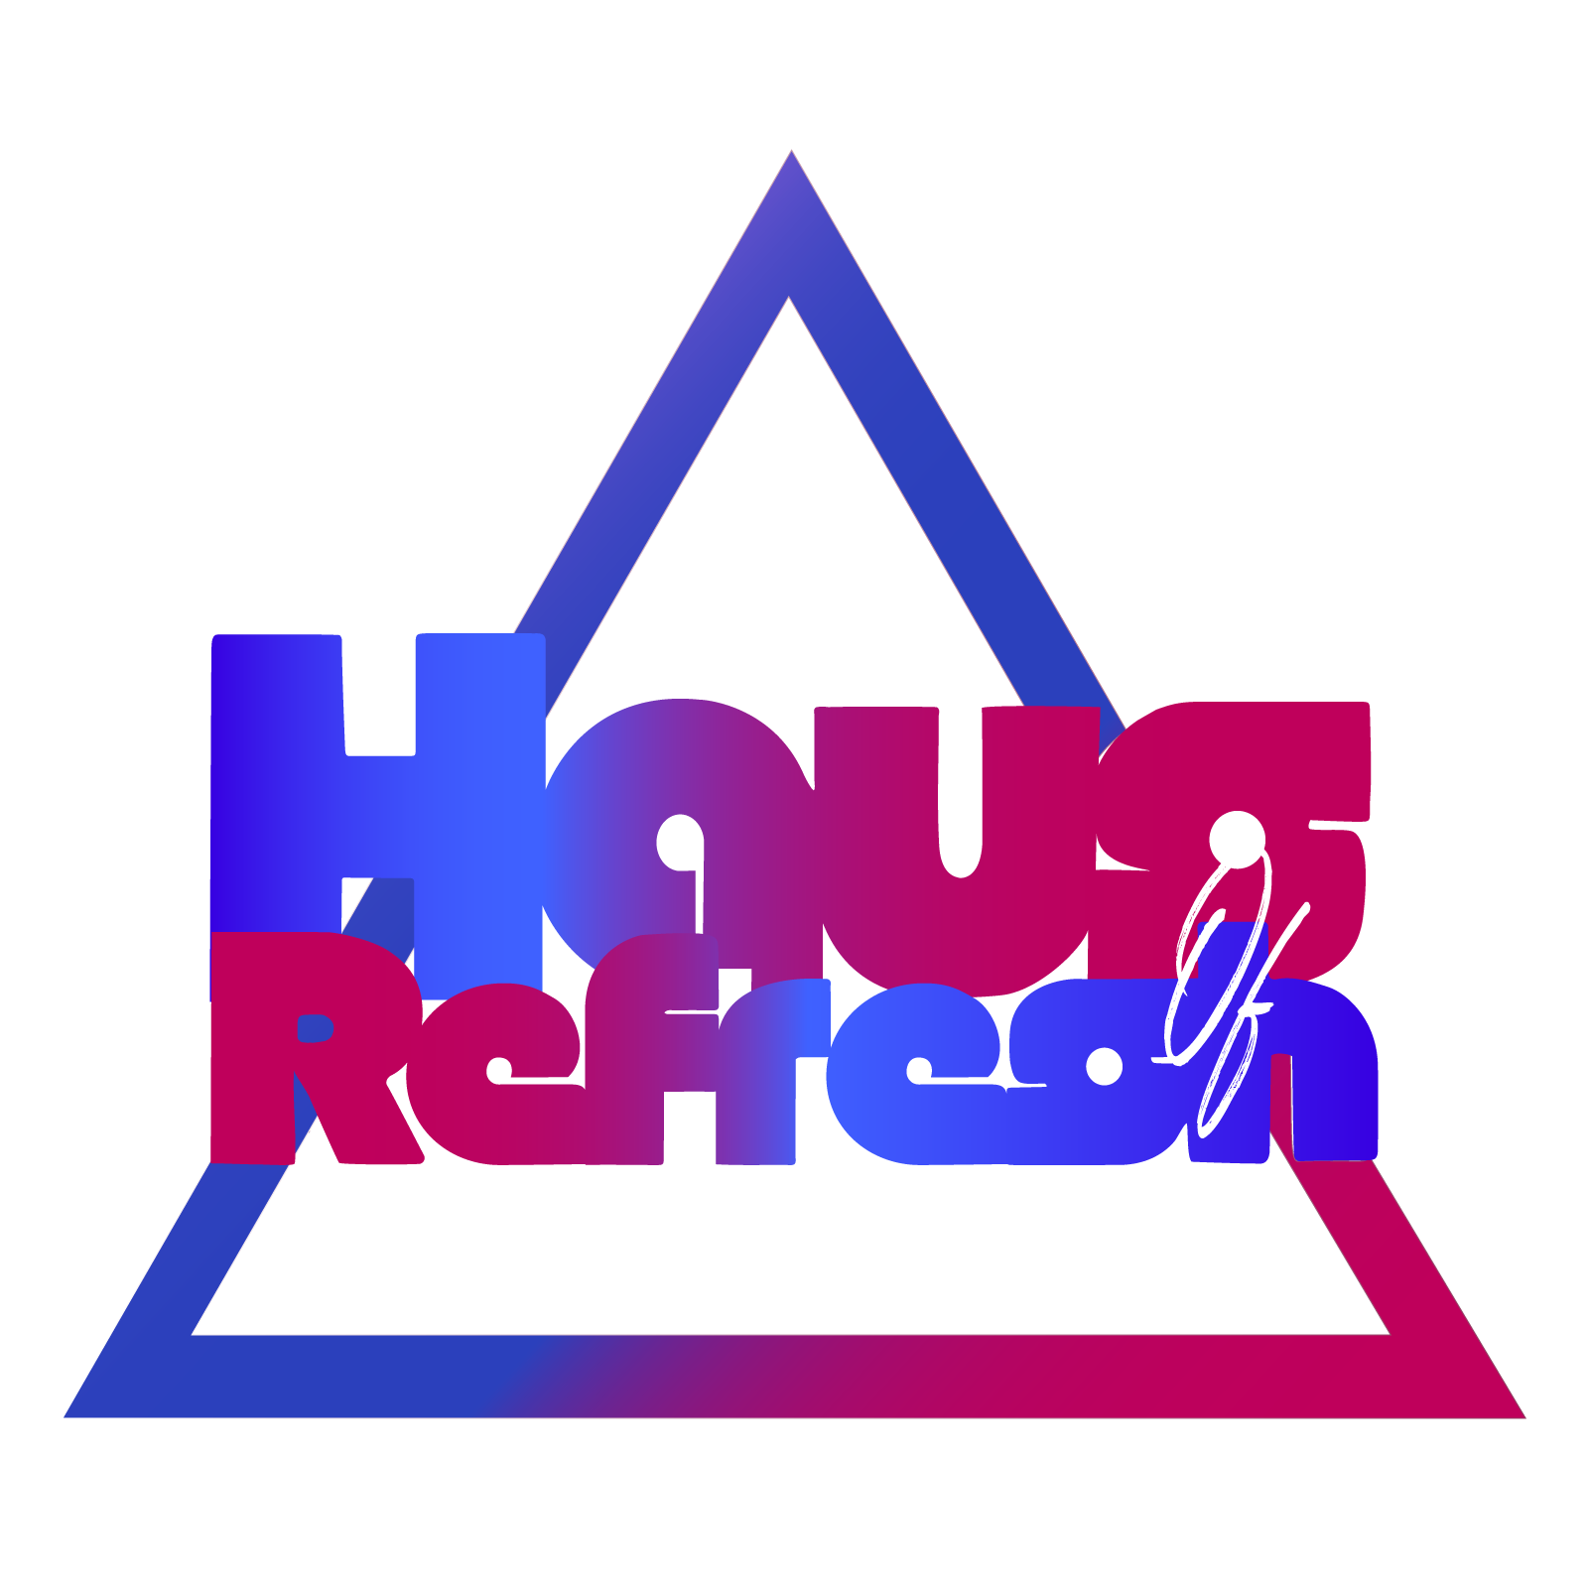
Voltar

 |  | Instruções

1. | Para se direcionar aos outros segmentos, basta clicar na aba desejada, como segue a imagem abaixo:
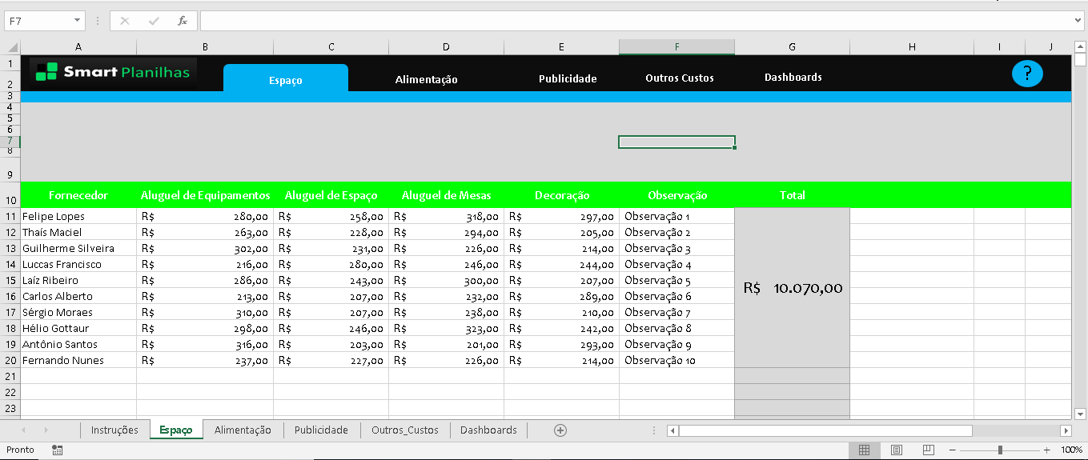

2. | Para preencher os campos livres, clique sobre o mesmo e digite o que desejar:
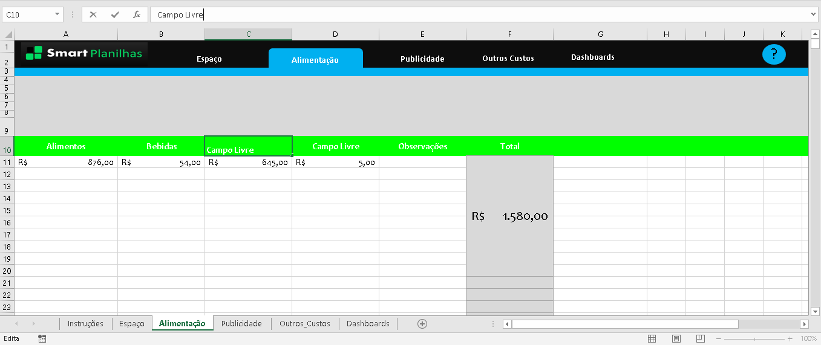

3. | As células(retângulos) em fonte "cinza" indica que o conteúdo é uma fórmula, porém não altere, pois poderá interferir no funcionamento da Planilha

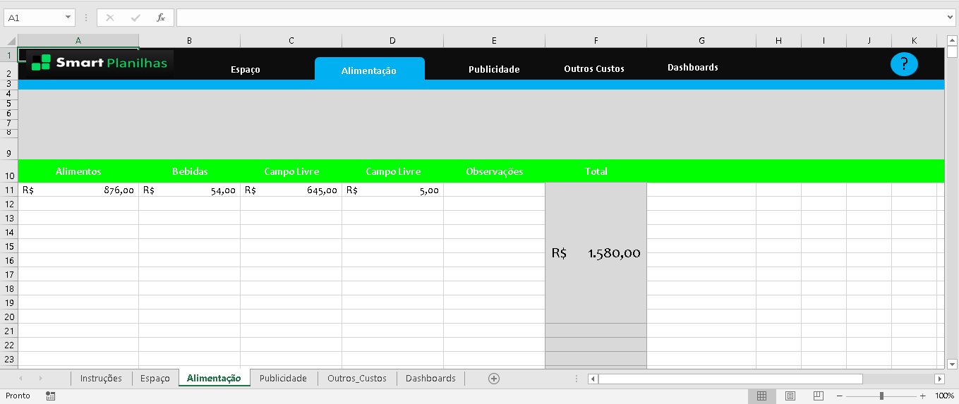

4. | A Planilha em Geral foi produzida para realizar um orçamento de um único evento, portanto se houver mais eventos, é necessário fazer a cópia da mesma.
 | Desta forma, os cálculos do "Total" serão calculados de todas as linhas, e será exibido em apenas uma célula(1° Célula).

 | Obs: OS TOTAIS NÃO SÃO CALCULADOS POR LINHA, SÃO CALCULADOS TODAS AS LINHAS, EXIBIDOS EM UMA ÚNICA CÉLULA

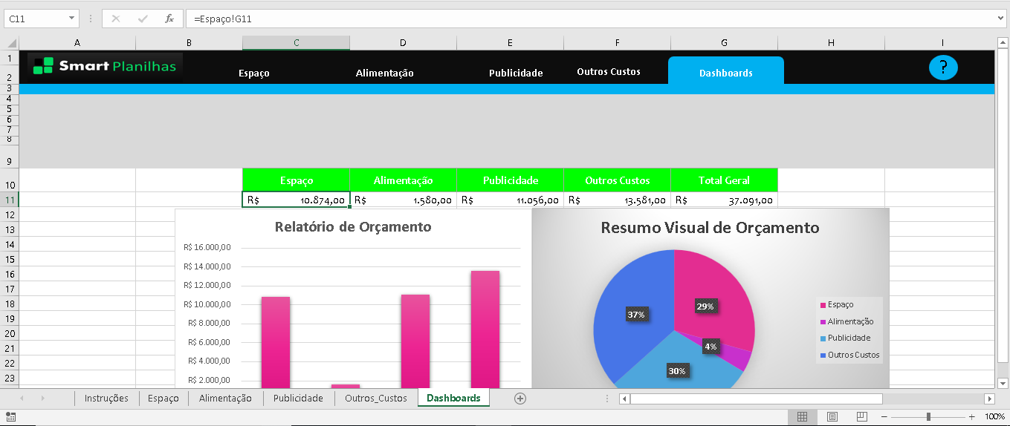
5. | Em dashboards, não deve alterar nada, pois nesta aba será exibido o resumo visual dos orçamentos

6. | Em caso de dúvidas, ou havendo necessidade de novas planilhas e alterações na existentes, chame-nos pelo Chat do Site:
 | www.smartplanilhas.com.br

Espaço
Espaço
Alimentação
Publicidade
Custos Adicionais
Dashboard
?

Fornecedor | Aluguel de Equipamentos | Aluguel de Espaço | Publicidade Online | Decoração | Observações | Total | Total
 | R$ - | R$ 219.00 | R$ 329.00 | R$ 313.00 | Observação 1 | R$ 10,874.00
 | R$ - | R$ 306.00 | R$ 329.00 | R$ 251.00 | Observação 2
 | R$ - | R$ 290.00 | R$ 305.00 | R$ 316.00 | Observação 3
 | R$ 258.00 | R$ 224.00 | R$ 202.00 | R$ 260.00 | Observação 4
 | R$ 274.00 | R$ 277.00 | R$ 317.00 | R$ 200.00 | Observação 5

Alimentação
Espaço
Alimentação
Publicidade
Custos Adicionais
Dashboard
?

Alimentos | Rebids | Aluguel de Espaço | Publicidade Online | Decoração | Observações | Total | Total
Lucas Santos | R$ - | R$ 219.00 | R$ 329.00 | R$ 313.00 | Observação 1
Sergio Triay | R$ - | R$ 306.00 | R$ 329.00 | R$ 251.00 | Observação 2
Clube | R$ - | R$ 290.00 | R$ 305.00 | R$ 316.00 | Observação 3
 | R$ 274.00 | R$ 277.00 | R$ 317.00 | R$ 200.00 | Observação 5 | R$ 10,874.00
 | R$ 307.00 | R$ 275.00 | R$ 310.00 | R$ 230.00 | Observação 6
 | R$ 236.00 | R$ 250.00 | R$ 273.00 | R$ 220.00 | Observação 7
 | R$ 213.00 | R$ 254.00 | R$ 328.00 | R$ 217.00 | Observação 8
 | R$ 284.00 | R$ 256.00 | R$ 283.00 | R$ 283.00 | Observação 9
 | R$ 255.00 | R$ 302.00 | R$ 322.00 | R$ 291.00 | Observação 10

Espaço-1-1
Espaço
Alimentação
Publicidade
Custos Adicionais
Dashboard
?

Design | Redação | Publicidade de Imprensa | Publicidade Online | Desenvolvimento Web | Ofertas Especiais | Observação | Total
Lucas Santos | R$ - | R$ 219.00 | R$ 329.00 | R$ 313.00 | Observação 1
Sergio Triay | R$ - | R$ 306.00 | R$ 329.00 | R$ 251.00 | Observação 2
Clube | R$ - | R$ 290.00 | R$ 305.00 | R$ 316.00 | Observação 3
 |  |  |  |  |  |  |  | Campo Livre
 |  |  |  |  |  | R$ 10,874.00

 | R$ 255.00 | R$ 302.00 | R$ 322.00 | R$ 291.00 | Observação 10

Publicidade
Espaço
Alimentação
Publicidade
Outros Custos
Dashboards
?

Design | Redação | Publicidade de Imprensa | Publicidade Online | Desenvolvimento Web | Ofertas Especiais | Observação | Total
R$ 316.00 | R$ 240.00 | R$ 306.00 | R$ 239.00 | R$ 269.00 | R$ 277.00 |  | R$ 11,056.00
R$ 234.00 | R$ 232.00 | R$ 290.00 | R$ 204.00 | R$ 298.00 | R$ 210.00
R$ 279.00 | R$ 222.00 | R$ 257.00 | R$ 288.00 | R$ 269.00 | R$ 208.00
R$ 213.00 | R$ 202.00 | R$ 316.00 | R$ 308.00 | R$ 311.00 | R$ 321.00
R$ 308.00 | R$ 229.00 | R$ 218.00 | R$ 270.00 | R$ 235.00 | R$ 266.00
R$ 284.00 | R$ 236.00 | R$ 325.00 | R$ 330.00 | R$ 235.00 | R$ 259.00
R$ 245.00 | R$ 221.00 | R$ 256.00 | R$ 330.00 | R$ 282.00 | R$ 218.00

Outros_Custos
Espaço
Alimentação
Publicidade
Outros Custos
Dashboards
?

Segurança | Sinalização | Serviços de Terceiros | Manutenção | Observação | Total
R$ 277.00 | R$ 329.00 | R$ 312.00 | R$ 269.00 |  | R$ 13,581.00
R$ 357.00 | R$ 216.00 | R$ 558.00 | R$ 372.00
R$ 283.00 | R$ 508.00 | R$ 283.00 | R$ 449.00
R$ 546.00 | R$ 542.00 | R$ 292.00 | R$ 562.00
R$ 497.00 | R$ 492.00 | R$ 333.00 | R$ 470.00
R$ 540.00 | R$ 463.00 | R$ 251.00 | R$ 258.00
R$ 465.00 | R$ 598.00 | R$ 576.00 | R$ 205.00
R$ 559.00 | R$ 582.00 | R$ 544.00 | R$ 322.00
R$ 211.00 | R$ 580.00 | R$ 406.00 | R$ 287.00
R$ 468.00 | R$ 527.00 | R$ 414.00 | R$ 390.00
R$ 315.00 | R$ 361.00 | R$ 378.00 | R$ 452.00

Dashboards
Espaço
Alimentação
Publicidade
Outros Custos
Dashboards
?

Resumo Visual de Orçamento
Espaço | 10874
Alimentação
Publicidade | 11056
Outros Custos | 13581
Espaço | Alimentação | Publicidade | Outros Custos | Total Geral
R$ 10,874.00 |  | R$ 11,056.00 | R$ 13,581.00

Relatório de Orçamento
 | Series1
Espaço | 10874
Alimentação
Publicidade | 11056
Outros Custos | 13581

